Накладная-№3
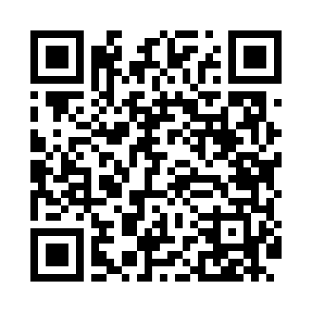
Номер товарно-транспортной накладной: |  |  | Торговый представитель: Amriyev Muhammad
Поставщик: Toshkent falcon fly 2 |  |  | Телефон торгового представителя: +998972880505
Дата отгрузки: 18.12.2025 |  |  | Контрагент: """" Klient
Дата консигнации: |  |  | Адрес:
Доставщик: |  |  | Телефон:
Телефон доставщика:
Время заказа: 18.12.2025 15:28:57
№ | Штрих-код | Название товаров (работ,услуг) | Количество | Количество в кейсе | Цена | Сумма
 |  |  | 20 |  |  | 56
1 | 2018839372883 | TR/KT- 8 BNTS21CK89A727 21x21x4 sm TR/KT-8 | 20 | 20 шт. | 2.80 | 56
Итого: 56$|->UZS: 700,000.00

